Inhalt


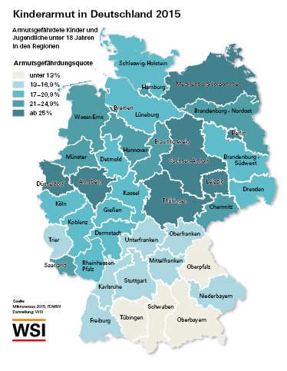

Dr. Eric Seils, Jutta Höhne

Kinderarmut in Deutschland

Daten:
Armutsgefährdete Kinder nach NUTS II Regionen 2005 - 2015 (Quoten)
Armutsgefährdete Kinder nach NUTS II Regionen 2005 - 2015 (absolute Zahlen)
Kinderarmut nach Migrationshintergrund
Kinderarmut nach Herkunftsregion
Berlin und der Osten Deutschlands
Nordrhein-Westfalen
Hessen

www.wsi.de/verteilungsmonitor
Stand: | April 2017
Kontakt: | eric-seils [at] boeckler.de

